MENU
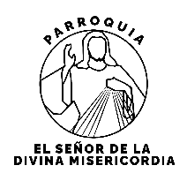
 |  |  |  |  | NOTAS
PARROQUIA EL SEÑOR DE LA DIVINA MISERICORDIA
C. 41 No. 297 x 32A y 34, Fracc. San Ramón Norte (6,34 km) 97117 Mérida, México

 | MENU
 | BLOQUES POR LETRA

 | A |  | B | C

 | D |  | E | F

 | G |  | H | I

 | J |  | K | L

 | M |  | N | O

 |  |  |  | P

 | CRIPTAS TOTAL |  | 846

A | PLACAS | 40
B | PLACAS | 39
C | PLACAS | 49
D | PLACAS | 39
E | PLACAS | 40
F | PLACAS | 68
G | PLACAS | 96
H | PLACAS | 96
I | FALTA | 95
J | FALTA | 69
K | PLACAS | 39
L | PLACAS | 45
M | PLACAS | 41
N | FALTA | 44 | PROCESO
O | PLACAS | 32
P | EN VENTA | 10

 | FALTAN | 208
 | LISTAS | 583

